Hoja2
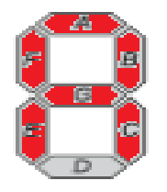
Letra | A | B | C | D | E | F | G
A | 1 | 1 | 1 | 0 | 1 | 1 | 1

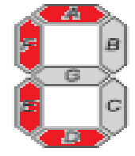
C | 1 | 0 | 0 | 1 | 1 | 1 | 0

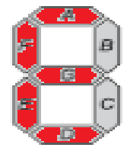
E | 1 | 0 | 0 | 1 | 1 | 1 | 1

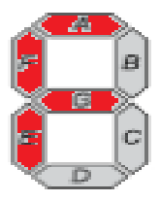
F | 1 | 0 | 0 | 0 | 1 | 1 | 1

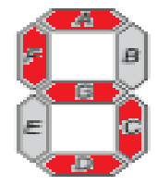

S | 1 | 0 | 1 | 1 | 0 | 1 | 1

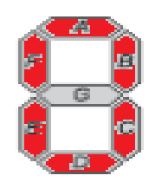
O | 1 | 1 | 1 | 1 | 1 | 1 | 0

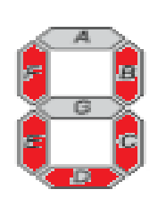
U | 0 | 1 | 1 | 1 | 1 | 1 | 0

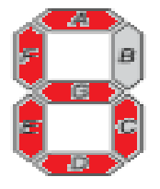
G | 1 | 0 | 1 | 1 | 1 | 1 | 1

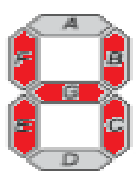
H | 0 | 1 | 1 | 0 | 1 | 1 | 1

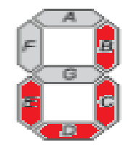
J | 0 | 1 | 1 | 1 | 1 | 0 | 0

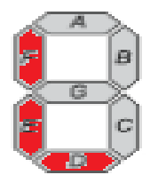
L | 0 | 0 | 0 | 1 | 1 | 1 | 0

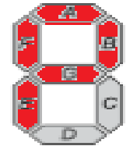
 | 1 | 1 | 0 | 0 | 1 | 1 | 1
P

Hoja3
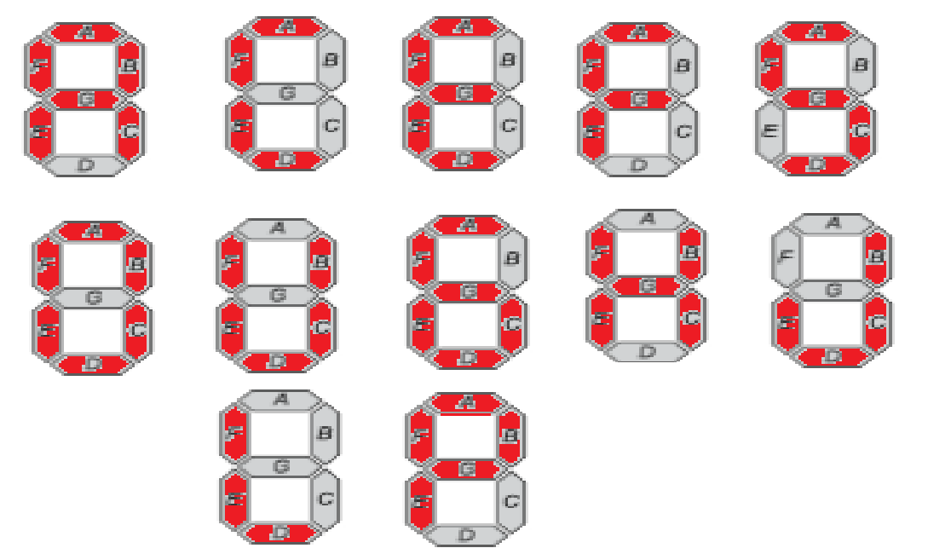

Mapas de Karnaugh
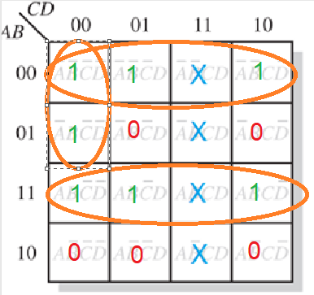
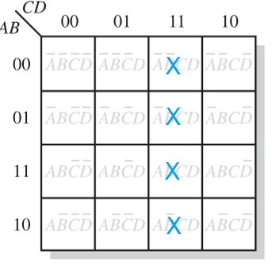
Letra A
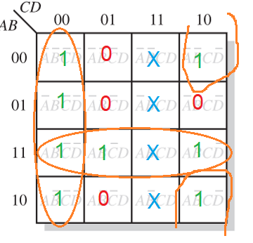

Letra B
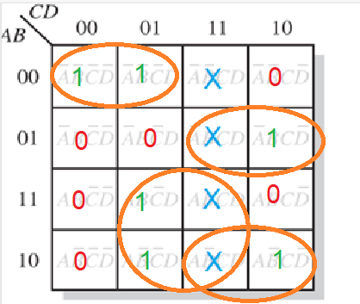

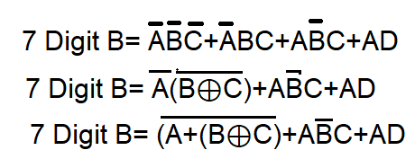

Letra C
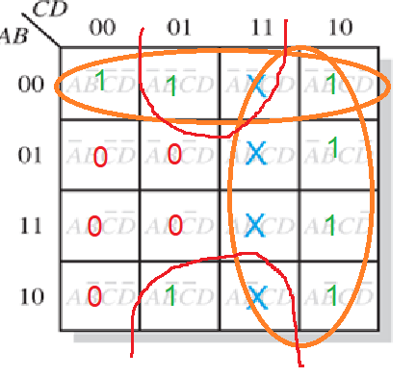

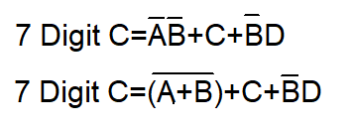

Letra D
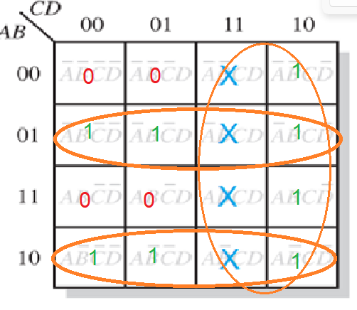

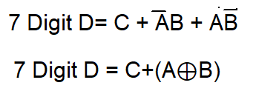

Letra E
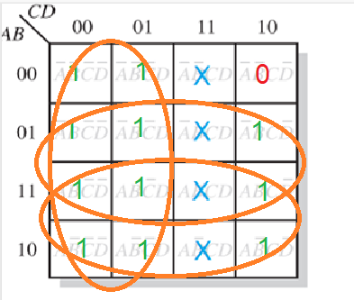

Letra F
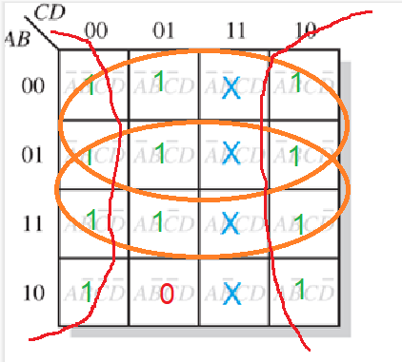

Letra G

